修繕積立金検証セミナー (入力用)
○○○○マンション 長期修繕計画チェックシート

年度修繕積立金収入合計
年度必要推定工事費
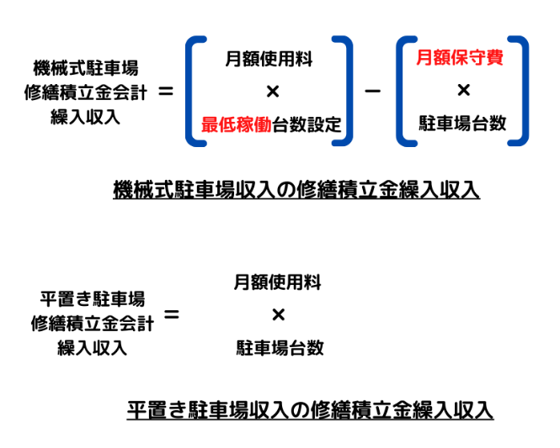
マンション基本情報 |  |  |  |  | 長期修繕計画基本情報 |  | 入力セル | 自動計算セル
戸数 | 21 |  | 長期修繕計画年数 | 30
 |  |  |  |  |  | 期間合計工事費用 | 年度推定工事費用
機械式駐車場利用料(円/台・月） | 13,000 | 円 |  |  | 機械式駐車場 A1 | 15,000 | 500 | 6,944 | 円/台・月
機械式駐車場台数（台） | 6 | 台 |  |  | 大規模修繕工事 B1 | 65,509 | 2,184 | 建具時期見直し必要
 |  |  |  |  | 大規模修繕設計監理 B2 | 3,494 | 116
+
最低稼働台数設定(台） | 4 | 台 |  |  | 給水設備 C | 5,500 | 183 | 共用給水管チェック
(稼働率） | 67% |  |  |  | 排水設備 D | 12,522 | 417 | 共用排水管チェック
機械式駐車場保守費（円/台・月） | 2,000 | 円 |  |  | ガス E | 0 | 0
 |  |  |  |  | 空調 F | 350 | 12
平置き駐車場利用料(円/台） | 0 | 円 |  |  | 電灯(幹線交換）G | 2,232 | 74
X 12か月
平置き駐車場利用台数（台） | 0 | 台 |  |  | 通信・TV・インターホン H | 3,000 | 100
⑦ 修繕積立金収入
通常総会の決算資料の修繕積立金会計と専用使用料、管理費会計を参照し手入力ください。/1,000で千円で
(稼働率） | #DIV/0! |  |  |  | 消防 I | 2,193 | 73
 |  |  |  |  | エレベータ J | 0 | 0 | メーカor独立系チェック
エレベータ台数 | 1 | 台 |  |  | 外溝付属設備 K | 7,853 | 262
 |  |  |  |  | 長期修繕計画更新 L | 960 | 32
⑥ ＝⑦ /（⑩*12）*1,000
 |  |  |  |  | その他 M（宅配ロッカー） | 0 | 0 | 項目自由追加
専有部総面積⑥ m2 | 1,325 | m2 |  |  | その他 N（自動ドア） | 0 | 0 | 項目自由追加
専有部平均面積 m2 | 63.11 | m2 |  |  | その他 O | 0 | 0 | 項目自由追加
 |  |  | 駐車場収入繰入金⑧(千円/年） | 480 | 小計 | 118,613 | 3,954
現在の専有部単位面積あたり |  |  | 専用使用料収入⑨(千円/年） | 0 | 諸経費10% | 0 | 0
修繕積立金(円/m2)⑩ | 200 |  | 修繕積立金収入⑦（千円/年） | 3,181 | 消費税10% | 11,861 | 395
=⑦＋⑧＋⑨
 |  |  | 年間修繕収入合計（千円/年） | 3,661 | 合計① | 130,474 | 4,349
 |  |  |  |  |  | (千円） | (千円）
現在の専有部単位面積あたり
2021年9月に改めに設けられた諸経費項目なので、お手持ちの長期修繕計画になければ「0」を入力ください。
もし項目があれば、小計ｘ0.1
管理費(円/m2) | 173 |  | 管理費年度収入 | 2,748
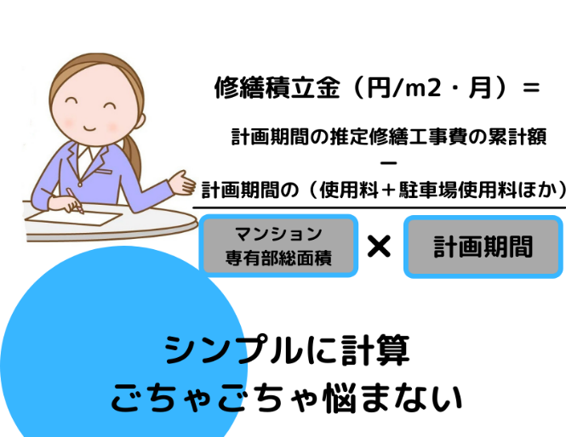
1回あたりの大規模修繕工事検証

 |  |  |  |  | 1回あたりの大規模修繕工事検証(○回目）
 |  |  |  |  | 仮設工事 | 5,261 | 16.1%
 |  |  |  |  | 屋根防水 | 4,285 | 13.1%
 |  |  |  |  | 床防水 | 0 | 0.0%
 |  |  |  |  | 外壁塗装等 | 5,798 | 17.7%
 |  |  |  |  | 鉄部塗装等 | 741 | 2.3%
①期間中に推定修繕工事累計額 |  |  | 130,474 | 千円 | 建具・金物 | 8,400 | 25.7% | 建具更新は時期要検討
②期初修繕積立金の貯金 |  |  | 36,548 | 千円 | 共用内部 | 2,100 | 6.4% | → 後ろ倒し検討
③ ＝（⑧＋⑨）＊計画年数
建具
除く
③期間中他収入（専有使用料⑨、駐車場⑧） |  |  | 14,400 | 千円 | 劣化診断、設計監理 | 3,184 | 9.7%
④ ＝ ①ー②ー③
④期間中に必要な修繕積立金合計（千円) |  |  | 79,526 | 千円 | 現場管理費・一般管理費、他 | 2,977 | 9.1%
必要な修繕積立金（円/m2) |  |  | 167 | 円/m2 | 税抜き合計 | 32,746 | 戸当たり（千円/戸） | m2当たり （円/m2)
 |  |  |  |  | 税込み合計 | 36,020 | 1,715 | 27,177
 |  |  |  |  |  | 目安 | 1,100千円 | 15,000円-20,000円

修繕積立金検証セミナー (入力例)
○○○○マンション 長期修繕計画チェックシート

年度修繕積立金収入合計
年度必要推定工事費
マンション基本情報 |  |  |  |  | 長期修繕計画基本情報 |  | 入力セル | 自動計算セル
戸数 | 20 |  | 長期修繕計画年数 | 30
 |  |  |  |  |  | 期間合計工事費用 | 年度推定工事費用
機械式駐車場利用料(円/台・月） | 13,000 | 円 |  |  | 機械式駐車場 A1 | 15,000 | 500 | 6,944 | 円/台・月
機械式駐車場台数（台） | 6 | 台 |  |  | 大規模修繕工事 B1 | 65,509 | 2,184 | 建具時期見直し必要
 |  |  |  |  | 大規模修繕設計監理 B2 | 3,494 | 116
+
最低稼働台数設定(台） | 4 | 台 |  |  | 給水設備 C | 5,500 | 183 | 共用給水管チェック
(稼働率） | 67% |  |  |  | 排水設備 D | 12,522 | 417 | 共用排水管チェック
機械式駐車場保守費（円/台・月） | 1,500 | 円 |  |  | ガス E | 0 | 0
 |  |  |  |  | 空調 F | 350 | 12
平置き駐車場利用料(円/台） | 15,000 | 円 |  |  | 電灯(幹線交換）G | 2,232 | 74
X 12か月
平置き駐車場利用台数（台） | 1 | 台 |  |  | 通信・TV・インターホン H | 3,000 | 100
⑦ 修繕積立金収入
通常総会の決算資料の修繕積立金会計と専用使用料、管理費会計を参照し手入力ください。/1,000で千円で
(稼働率） | 0% |  |  |  | 消防 I | 2,193 | 73
 |  |  |  |  | エレベータ J | 0 | 0 | メーカor独立系チェック
エレベータ台数 | 0 | 台 |  |  | 外溝付属設備 K | 7,853 | 262
 |  |  |  |  | 長期修繕計画更新 L | 960 | 32
⑥ ＝⑦ /（⑩*12）*1,000
 |  |  |  |  | その他 M（宅配ロッカー） | 0 | 0 | 項目自由追加
専有部総面積⑥ m2 | 1,325 | m2 |  |  | その他 N（自動ドア） | 0 | 0 | 項目自由追加
専有部平均面積 m2 | 66.27 | m2 |  |  | その他 O | 0 | 0 | 項目自由追加
 |  |  | 駐車場収入繰入金⑧(千円/年） | 696 | 小計 | 118,613 | 3,954
現在の専有部単位面積あたり |  |  | 専用使用料収入⑨(千円/年） | 0 | 諸経費10% | 0 | 0
修繕積立金(円/m2)⑩ | 200 |  | 修繕積立金収入⑦（千円/年） | 3,181 | 消費税10% | 11,861 | 395
=⑦＋⑧＋⑨
 |  |  | 年間修繕収入合計（千円/年） | 3,877 | 合計① | 130,474 | 4,349
 |  |  |  |  |  | (千円） | (千円）
現在の専有部単位面積あたり
2021年9月に改めに設けられた諸経費項目なので、お手持ちの長期修繕計画になければ「0」を入力ください。
もし項目があれば、小計ｘ0.1
管理費(円/m2) | 200 |  | 管理費年度収入 | 2,748

1回あたりの大規模修繕工事検証

 |  |  |  |  | 1回あたりの大規模修繕工事検証(4回目）
 |  |  |  |  | 仮設工事 | 5,261 | 16.1%
 |  |  |  |  | 屋根防水 | 4,285 | 13.1%
 |  |  |  |  | 床防水 | 0 | 0.0%
 |  |  |  |  | 外壁塗装等 | 5,798 | 17.7%
 |  |  |  |  | 鉄部塗装等 | 741 | 2.3%
①期間中に推定修繕工事累計額 |  |  | 130,474 | 千円 | 建具・金物 | 8,400 | 25.7% | 建具更新は時期は要検討
②期初修繕積立金の貯金 |  |  | 36,548 | 千円 | 共用内部 | 2,100 | 6.4% | → 後ろ倒し検討
③ ＝（⑧＋⑨）＊計画年数
建具
除く
③期間中他収入（専有使用料⑨、駐車場⑧） |  |  | 20,880 | 千円 | 劣化診断、設計監理 | 3,184 | 9.7%
④ ＝ ①ー②ー③
④期間中に必要な修繕積立金合計（千円) |  |  | 73,046 | 千円 | 現場管理費・一般管理費、他 | 2,977 | 9.1%
必要な修繕積立金（円/m2) |  |  | 153 | 円/m2 | 税抜き合計 | 32,746 | 戸当たり（千円/戸） | m2当たり （円/m2)
 |  |  |  |  | 税込み合計 | 36,020 | 1,801 | 27,177
 |  |  |  |  |  | 目安 | 1,100千円 | 15,000円-20,000円

修繕積立金検証セミナー（セミナーでの説明用、国交省の記載例）
国交省記載例マンション 長期修繕計画チェックシート

年度修繕積立金収入合計
年度必要推定工事費
マンション基本情報 |  |  |  |  | 長期修繕計画基本情報
戸数 | 82 |  | 長期修繕計画年数 | 30
 |  |  |  |  |  | 期間合計工事費用 | 年度推定工事費用
機械式駐車場利用料(円/台・月） | 12,650 | 円 |  |  | 機械式駐車場 A1 | 188,043 | 6,268 | 6,697 | 円/台・月
機械式駐車場台数（台） | 78 | 台 |  |  | 大規模修繕工事 B1 | 259,081 | 8,636 | 建具時期見直し必要
 |  |  |  |  | 大規模修繕設計監理 B2 | 19,544 | 651
+
最低稼働台数設定(台） | 60 | 台 |  |  | 給水設備 C | 40,883 | 1,363 | 共用給水管チェック
(稼働率） | 77% |  |  |  | 排水設備 D | 24,973 | 832 | 共用排水管チェック
機械式駐車場保守費（円/台・月） | 3,000 | 円 |  |  | ガス E | 450 | 15
 |  |  |  |  | 空調 F | 1,332 | 44
平置き駐車場利用料(円/台） | 0 | 円 |  |  | 電灯(幹線交換）G | 28,620 | 954
X 12か月
平置き駐車場利用台数（台） | 0 | 台 |  |  | 通信・TV・インターホン H | 14,382 | 479
⑦ 年間修繕積立金収入
通常総会の決算資料の修繕積立金会計と専用使用料、管理費会計を参照し入力ください。/1,000で千円で
(稼働率） | #DIV/0! |  |  |  | 消防 I | 17,217 | 574
 |  |  |  |  | エレベータ J | 10,350 | 345 | メーカor独立系チェック
エレベータ台数 | 1 | 台 |  |  | 外溝付属設備 K | 19,881 | 663
 |  |  |  |  | 長期修繕計画更新 L | 1,706 | 57
 |  |  |  |  | その他 M | 0 | 0 | 項目自由追加
⑥ ＝⑦ /（⑩*12）*1,000
専有部総面積⑥ m2 | 5,500 | m2 |  |  | その他 N | 0 | 0 | もし上記以外あれば
専有部平均面積 m2 | 67.073170732 | m2 |  |  | その他 O | 0 | 0 | もし上記以外あれば
 |  |  | 駐車場収入繰入金⑧(千円/年） | 6,300 | 小計 | 626,462 | 20,882
現在の専有部単位面積あたり |  |  | 専用使用料収入⑨(千円/年） | 971 | 諸経費10% | 62,646 | 2,088
修繕積立金(円/m2)⑩ | 253 |  | 修繕積立金収入⑦（千円/年） | 18,891 | 消費税10% | 68,911 | 2,297
 |  |  | 年間修繕収入合計（千円/年） | 26,162 | 合計① | 758,019 | 25,267
=⑦＋⑧＋⑨
 |  |  |  |  |  | (千円） | (千円）
国交省の記載例と計算合わないですが、わずかなので誤差とします。
現在の専有部単位面積あたり
管理費(円/m2) |  |  | 管理費年度収入

1回あたりの大規模修繕工事検証

 |  |  |  |  | 1回あたりの大規模修繕工事検証
 |  |  |  |  | 仮設工事 | 18,424 | 12.2%
 |  |  |  |  | 屋根防水 | 4,037 | 2.7%
 |  |  |  |  | 床防水 | 14,640 | 9.7%
 |  |  |  |  | 外壁塗装等 | 25,887 | 17.1%
 |  |  |  |  | 鉄部塗装等 | 3,364 | 2.2%
①期間中に推定修繕工事累計額 |  |  | 758,019 | 千円 | 建具・金物 | 60,337 | 39.9% | 建具更新時期は要検討
②期初修繕積立金の貯金 |  |  | 200,000 | 千円 | 共用内部 | 713 | 0.5% | → 後ろ倒し検討
③＝（⑧＋⑨）＊計画年数
建具
除く
③期間中他収入（専有使用料⑨、駐車場⑧） |  |  | 218,130 | 千円 | 劣化診断、設計監理 | 10,098 | 6.7%
④ ＝ ①ー②ー③
④期間中に必要な修繕積立金合計（千円) |  |  | 339,889 | 千円 | 現場管理費・一般管理費、他 | 13,750 | 9.1%
必要な修繕積立金（円/m2) |  |  | 172 | 円/m2 | 税抜き合計 | 151,250 | 戸当たり（千円/戸） | m2当たり （円/m2)
 |  |  |  |  | 税込み合計 | 166,375 | 2,029 | 30,250
 |  |  |  |  |  | 目安 | 1,100千円 | 15,000円-20,000円

